상품제안서
PGA 3단70무지 완자+170g죽사타올 세트 | 상품코드: F02862

 |  |  |  |  |  |  | 02-412-0044 | www.easy1.co.kr
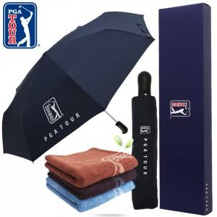

【상세/제작정보】 | *수건 자수인쇄는 크기, 난이도 등에 따라 단가가 다르므로 사전에 문의 바랍니다.

【인쇄/포장옵션】 | 실크, 원단인쇄 / 쇼핑백

【공급단가】 | 수량 | 100~ | 300~ | 500~ | 1,000~ | 3,000~
*VAT별도 | 단가 | 21,930원 | 20,930원 | 20,150원 | 19,380원 | 18,600원

【상품 URL】 | https://dev.easy1.co.kr:443/src/goods_detail.php?gdno=2862

